차트작업1
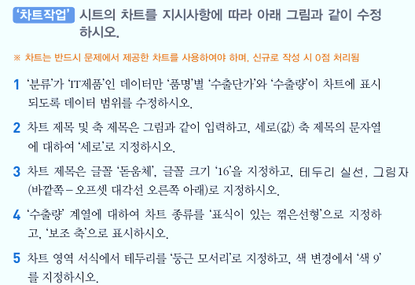
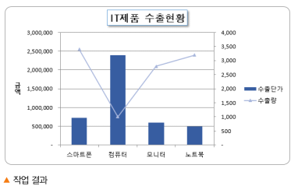
우리나라 수출현황

품명 | 분류 | 수출단가 | 수출량 | 수출총액
스마트폰 | IT제품 | 720,000 | 3,400 | 2,448,000,000
냉장고 | 가전제품 | 1,340,000 | 2,500 | 3,350,000,000
컴퓨터 | IT제품 | 2,400,000 | 1,000 | 2,400,000,000
모니터 | IT제품 | 600,000 | 2,800 | 1,680,000,000
전기밥솥 | 가전제품 | 850,000 | 3,000 | 2,550,000,000
노트북 | IT제품 | 500,000 | 3,200 | 1,600,000,000
3D TV | 가전제품 | 1,200,000 | 2,800 | 3,360,000,000

차트작업1(답)
우리나라 수출현황

품명 | 분류 | 수출단가 | 수출량 | 수출총액
스마트폰 | IT제품 | 720,000 | 3,400 | 2,448,000,000
냉장고 | 가전제품 | 1,340,000 | 2,500 | 3,350,000,000
컴퓨터 | IT제품 | 2,400,000 | 1,000 | 2,400,000,000
모니터 | IT제품 | 600,000 | 2,800 | 1,680,000,000
전기밥솥 | 가전제품 | 850,000 | 3,000 | 2,550,000,000
노트북 | IT제품 | 500,000 | 3,200 | 1,600,000,000
3D TV | 가전제품 | 1,200,000 | 2,800 | 3,360,000,000
IT제품 수출현황
 | 수출단가 | 수출량
스마트폰 | 720,000 | 3,400
컴퓨터 | 2,400,000 | 1,000
모니터 | 600,000 | 2,800
노트북 | 500,000 | 3,200

차트작업2
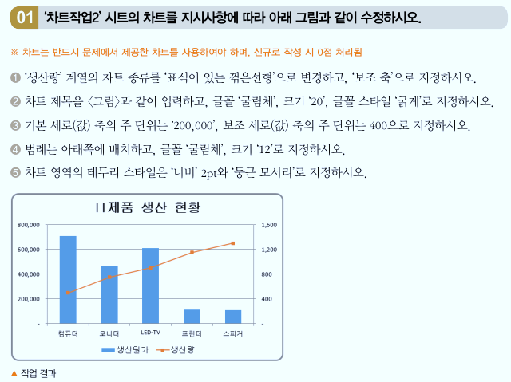
IT제품 생산 현황

제품명 | 생산원가 | 생산량 | 불량률
컴퓨터 | 710,000 | 500 | 0.93%
모니터 | 470,000 | 750 | 0.27%
LED-TV | 610,000 | 900 | 0.45%
프린터 | 115,000 | 1,150 | 0.90%
스피커 | 110,000 | 1,300 | 0.48%

차트작업2(답)
IT제품 생산 현황

제품명 | 생산원가 | 생산량 | 불량률
컴퓨터 | 710,000 | 500 | 0.93%
모니터 | 470,000 | 750 | 0.27%
LED-TV | 610,000 | 900 | 0.45%
프린터 | 115,000 | 1,150 | 0.90%
스피커 | 110,000 | 1,300 | 0.48%

IT제품 생산 현황

차트작업3
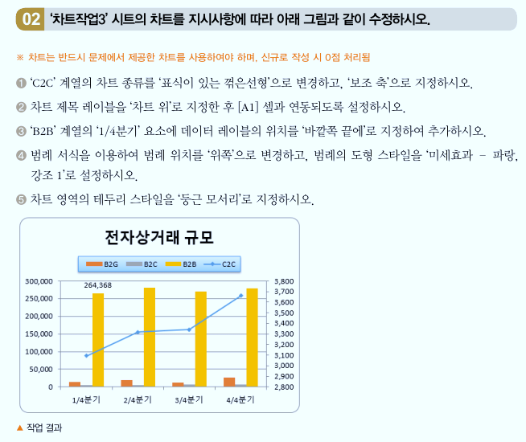
전자상거래 규모
 |  |  |  | (단위 : 십억원)
구분 | 1/4분기 | 2/4분기 | 3/4분기 | 4/4분기
C2C | 3,093 | 3,318 | 3,341 | 3,662
B2G | 13,701 | 18,696 | 11,934 | 26,318
B2C | 5,712 | 5,754 | 6,120 | 6,746
B2B | 264,368 | 280,975 | 271,046 | 279,308

차트작업3(답)
전자상거래 규모
 |  |  |  | (단위 : 십억원)
구분 | 1/4분기 | 2/4분기 | 3/4분기 | 4/4분기
C2C | 3,093 | 3,318 | 3,341 | 3,662
B2G | 13,701 | 18,696 | 11,934 | 26,318
B2C | 5,712 | 5,754 | 6,120 | 6,746
B2B | 264,368 | 280,975 | 271,046 | 279,308

전자상거래 규모

